EDT
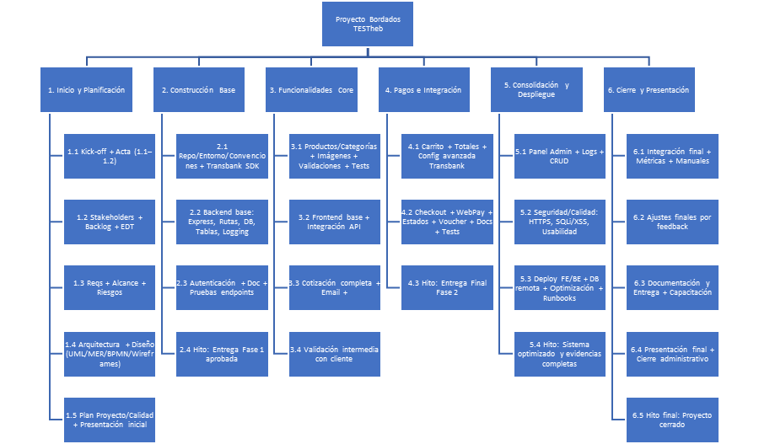
1 | SEM 1
2025-01-01 | Kick-off del proyecto
2025-02-01 | Acta de Constitución del Proyecto
2025-03-01 | Identificación de interesados
2025-04-01 | Product Backlog inicial
2025-05-01 | EDT
2025-06-01 | Hito: Proyecto iniciado
2 | SEM 2
2025-01-02 | Requerimientos funcionales y no funcionales
2025-02-02 | Definición de Alcances del Proyecto
2025-03-02 | Roadmap preliminar
2025-04-02 | Wireframes / Mockups iniciales
2025-05-02 | Plan de Riesgos inicial
2025-06-02 | Ficha Técnica del Sistema
3 | SEM 3
2025-01-03 | Casos de Uso
2025-02-03 | Diagramas UML
2025-03-03 | Modelo de datos preliminar (MER)
2025-04-03 | Plan de Proyecto
2025-05-03 | Plan de Gestión de Calidad + DoD
4 | SEM 4
2025-01-04 | Diagrama de arquitectura
2025-02-04 | BPMN del proceso
2025-03-04 | MER → Modelo relacional
2025-04-04 | Vistas principales estáticas
2025-05-04 | Presentación inicial del caso
5 | SEM 5
2025-01-05 | Repo GitHub + estructura
2025-02-05 | Setup local: React + Node/Express + PostgreSQL
2025-03-05 | Dependencias: CSS3 vanilla, React Router, JWT, Nodemailer
2025-04-05 | Setup inicial Transbank SDK
2025-05-05 | Convenciones de código, ramas y PR
6 | SEM 6
2025-01-06 | Server Express (MVC, middlewares base)
2025-02-06 | Rutas: productos, usuarios, cotizaciones
2025-03-06 | Conexión a PostgreSQL (pool)
2025-04-06 | Tablas: users, products, categories
2025-05-06 | Manejo de errores + logging básico
2025-06-06 | Guía de instalación y despliegue local
7 | SEM 7
2025-01-07 | Registro/Login (JWT, roles)
2025-02-07 | Hash de contraseñas (bcrypt)
2025-03-07 | Pruebas de endpoints (Postman/Insomnia)
2025-04-07 | Documentación breve de API de usuarios
2025-05-07 | Consolidación de documentación Fase 1
2025-06-07 | HITO CRÍTICO: Entrega Fase 1
8 | SEM 8
2025-01-08 | CRUD de productos (API REST)
2025-02-08 | CRUD de categorías (API REST)
2025-03-08 | Upload de imágenes (validaciones básicas)
2025-04-08 | Validaciones de datos en backend
2025-05-08 | Pruebas básicas de endpoints
9 | SEM 9
2025-01-09 | Skeleton React (rutas y layout)
2025-02-09 | Componentes: Navbar, Footer, Hero, Categorías
2025-03-09 | Home con categorías (desde API)
2025-04-09 | Integración API de productos (fetch/axios)
2025-05-09 | Estilos CSS3 + responsive básico
10 | SEM 10
2025-01-10 | Formulario de cotización (React)
2025-02-10 | Endpoint para guardar en DB
2025-03-10 | Email al admin con Nodemailer
2025-04-10 | Validación de campos FE/BE
2025-05-10 | Prueba completa de cotización
2025-06-10 | Validación intermedia con cliente
2025-07-10 | Hito: Sistema base funcionando
11 | SEM 11
2025-01-11 | CartContext (agregar/quitar/vaciar)
2025-02-11 | Persistencia (sessionStorage)
2025-03-11 | Totales (neto/IVA)
2025-04-11 | UI básica del carrito + validaciones
2025-05-11 | Configuración avanzada Transbank WebPay Plus
12 | SEM 12
2025-01-12 | Formulario de checkout + orden
2025-02-12 | Integración completa Transbank (sandbox)
2025-03-12 | Manejo de estados (AUTHORIZED/FAILED/ABORTED)
2025-04-12 | Generación de voucher digital (email)
2025-05-12 | Documentación del flujo de pago
2025-06-12 | Testing completo del flujo de compra
2025-07-12 | HITO CRÍTICO: Entrega Final Fase 2
13 | SEM 13
2025-01-13 | Zona protegida por rol (admin)
2025-02-13 | Gestión de productos/categorías desde panel
2025-03-13 | Gestión básica de usuarios y cotizaciones
2025-04-13 | Sistema de redirección a redes sociales
2025-05-13 | Lista básica de órdenes de compra
2025-06-13 | Pruebas CRUD desde panel
14 | SEM 14
2025-01-14 | HTTPS (pruebas) y CORS
2025-02-14 | Validaciones básicas de seguridad
2025-03-14 | Checklist básica Ley 19.628
2025-04-14 | Refactor de código
2025-05-14 | Pruebas de usabilidad básicas
15 | SEM 15
2025-01-15 | Deploy FE en Vercel (producción)
2025-02-15 | Deploy BE en Railway + DB remota
2025-03-15 | Configuración de dominio y SSL
2025-04-15 | Optimización básica de rendimiento
2025-05-15 | Documentación de despliegue
2025-06-15 | HITO: Sistema optimizado y evidencias completas
16 | SEM 16
2025-01-16 | Pruebas de integración completas
2025-02-16 | Validación final de RF/RNF con el cliente
2025-03-16 | Pruebas de rendimiento básicas
2025-04-16 | Manual de usuario final con screenshots
2025-05-16 | Manual técnico básico
2025-06-16 | Ajustes finales por feedback del cliente
17 | SEM 17
2025-01-17 | Informe final del proyecto
2025-02-17 | Revisión de lecciones aprendidas
2025-03-17 | Capacitación al cliente (uso del sistema)
2025-04-17 | Preparación presentación final (demo en vivo)
2025-05-17 | Entrega final al cliente con documentación
2025-06-17 | Prueba final de voucher de pago
18 | SEM 18
2025-01-18 | Presentación Final – Demo en vivo completa
2025-02-18 | Sesión Q&A con stakeholders
2025-03-18 | Cierre administrativo (Drive/GitHub ordenado)
2025-04-18 | Entrega de credenciales y accesos al cliente
2025-05-18 | Documentación de transferencia
2025-06-18 | Cierre formal del proyecto
2025-07-18 | HITO FINAL: Presentación exitosa y proyecto cerrado

